Накладная-№3
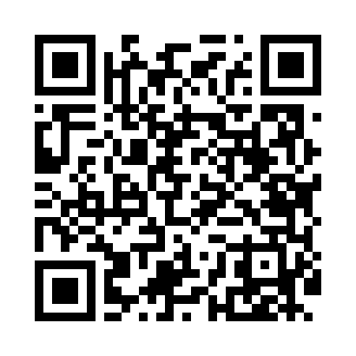
Номер товарно-транспортной накладной: |  |  | Торговый представитель: Karimov Amirjon
Поставщик: Toshkent falcon fly 2 |  |  | Телефон торгового представителя: +
Дата отгрузки: 13.11.2025 |  |  | Контрагент: """" Klient
Дата консигнации: |  |  | Адрес:
Доставщик: |  |  | Телефон:
Телефон доставщика:
Время заказа: 13.11.2025 15:58:17
№ | Штрих-код | Название товаров (работ,услуг) | Количество | Количество в кейсе | Цена | Сумма
 |  |  | 33 |  |  | 1218000
1 | 6905385390071 | Пластиковая салатница YST031, 27×13 см, XP-39 -7 | 2 | 2 шт. | 39,000 | 78,000
2 | 6905385390101 | Пластиковая салатница YST035, 27×17 см, XP-39 -10 | 2 | 2 шт. | 31,000 | 62,000
3 | 6905385390279 | Пластиковая салатница YST046, 25×25 см, XP-39 -27 | 4 | 4 шт. | 54,000 | 216,000
4 | 6905385390347 | Пластмассовая чашка с тарелкой 5305 XP-39-35/ XP-39-34 | 4 | 4 шт. | 43,000 | 172,000
5 | 6905385390330 | Пластмассовая пиала YST-550, 15×15 см, XP-39- 33 | 4 | 4 шт. | 27,000 | 108,000
6 | 6905385390248 | Пластиковая салатница YSTSK012, 16.5×16.5 см, XP-39-24 | 4 | 4 шт. | 21,000 | 84,000
7 | 6905385390286 | Пластиковая салатница MX10-7.8, 19.5×19.5 см, XP-39-28 | 4 | 4 шт. | 31,000 | 124,000
8 | 6905385390309 | Пластиковый салатница MX10-10.8 XP-39-30 | 4 | 4 шт. | 73,000 | 292,000
9 | 6905385390019 | Пластиковая салатница YST-180019, 9 см, XP-39 -1 | 4 | 4 шт. | 15,000 | 60,000
10 | 6823541213135 | Разделочная доска, из бамбука 30*20 DB-13-20 | 1 | 1 шт. | 22,000 | 22,000
Итого: 1218000

